Results
 |  | Class: ckd/notckd
Rugilė Lukšaitė
Bioinformatika IV kursas |  | Files analysed:
 |  | 1. Ignoring missing values |  |  |  |  |  |  |  | Most suitable decision trees:
Gauti atributai: |  | 2. Replace missing values with mean and mode using the Weka filter "Replace missing values".
2 (bp) | Blood Pressure | 3. Removing missing values using the Weka filter "RemoveWithValues".
4 (ai) | Albumin
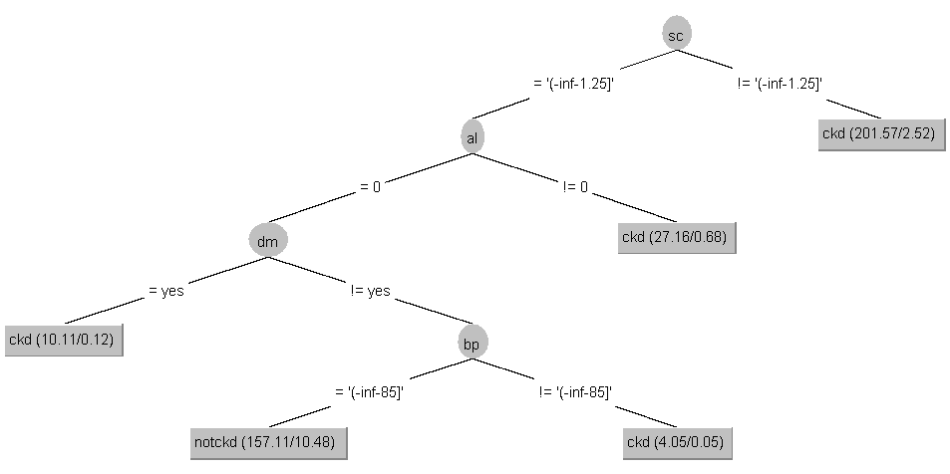
11 (bu) | Blood Urea
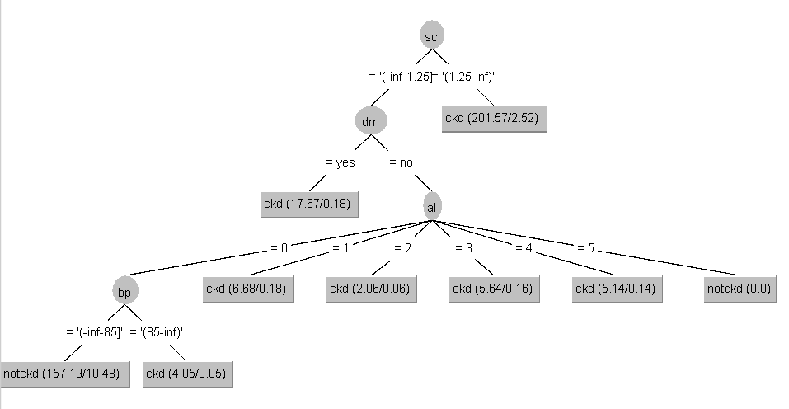
12 (sc) | Serum Creatinine
19 (htn) | Hypertension
20 (dm) | Diabetes Mellitus

 |  | Ignoring missing values

 |  |  | J48 |  |  |  |  |  | Average
 |  |  | Non-binary tree |  | Binary tree |  | Adjusting minNumObj (non-binary)
 |  |  | Supervised | Unsupervised (3) | Supervised | Unsupervised (3) | Supervised | Unsupervised (3)
 |  | Training set | 96.750 | 93.000 | 96.750 | 93,5 (minNumObj = 0) | - | 93,75 (minNumObj = 0) | 95.19
 |  | Cross validation (10) | 96.750 | 92.750 | 96.750 | 93,25 (minNumObj = 0) | - | 93 (minNumObj = 0) | 94.94
 |  | Percentage split | 95.588 | 92.353 | 95.588 | 92.647 | - | - | 94.04
 |  | Supplied test set | 95.833 | 90.000 | 95.833 | 90,8333 (minNumObj = 0) | - | 90,8333 (minNumObj = 0) | 93.33
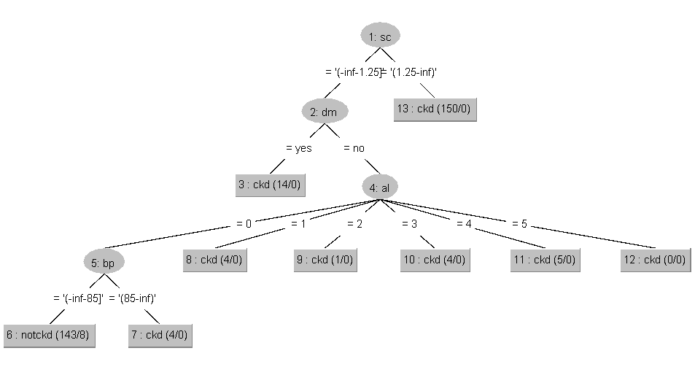
 |  | Average: | 96.230 | 92.484 | 96.230 | 92.558

 |  |  | RandomTree |  |  |  | Average
 |  |  |  |  | Adjusting maxDepth
 |  |  | Supervised | Unsupervised (3) | Supervised | Unsupervised (3)
 |  | Training set | 96.75 | 94 | 96.75 (maxDepth = 4) | - | 95.38
 |  | Cross validation (10) | 96.75 | 93.5 | 96.75 (maxDepth = 5) | - | 95.13
 |  | Percentage split | 97.0588 | 93.3824 | 97.0588 (maxDepth = 5) | - | 95.22
 |  | Supplied test set | 95 | 90.8333 | 95 (maxDepth = 5) | - | 92.92
 |  | Average: | 96.3897 | 92.928925
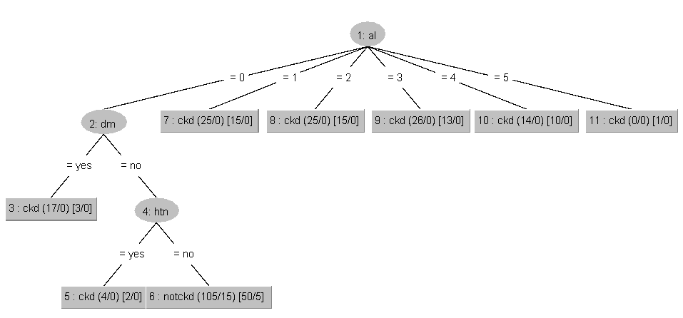
 |  |  | REPTree |  |  |  | Average
 |  |  |  |  | Adjusting maxDepth
 |  |  | Supervised | Unsupervised (3) | Supervised | Unsupervised (3)
 |  | Training set | 95.75 | 92.5 | - | - | 94.125
 |  | Cross validation (10) | 96.25 | 92.5 | - | - | 94.375
 |  | Percentage split | 95.5882 | 93.3824 | - | - | 94.4853
 |  | Supplied test set | 94.1667 | 90 | - | 89.1667 (maxDepth = 2) | 92.08335
 |  | Average: | 95.438725 | 92.0956
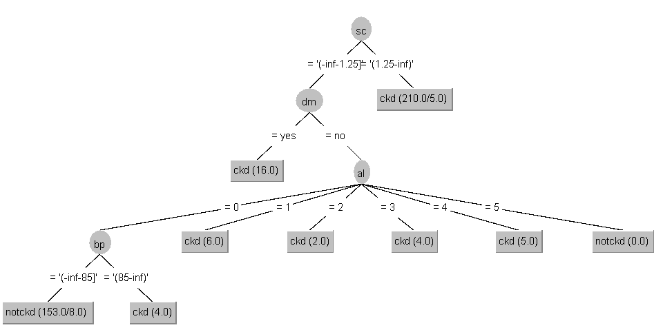
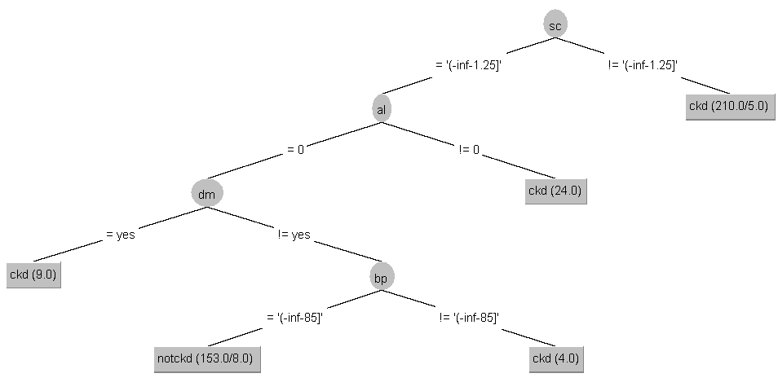

 |  | Replacing missing values with mean and mode

 |  |  | J48 |  |  |  |  |  | Average
 |  |  | Non-binary tree |  | Binary tree |  | Adjusting minNumObj (nebinarinis)
 |  |  | Supervised | Unsupervised (3) | Supervised | Unsupervised (3) | Supervised | Unsupervised (3)
 |  | Training set | 96.75 | 93.5 | 96.75 | 93.75 (minNumObj = 1) | - | 93.75 (minNumObj = 1) | 95.25
 |  | Cross validation (10) | 96.75 | 93 | 96.75 | 93.5 (minNumObj = 1) | - | 93.5 (minNumObj = 1) | 95.13
 |  | Percentage split | 95.5882 | 93.3824 | 95.5882 | 93.3824 (minNumObj = 3) | - | 93.5 (minNumObj = 3) | 94.51
 |  | Supplied test set | 95.8333 | 90 | 95.8333 | 90.8333 (minNumObj = 1) | - | 90.8333 (minNumObj = 1) | 93.33
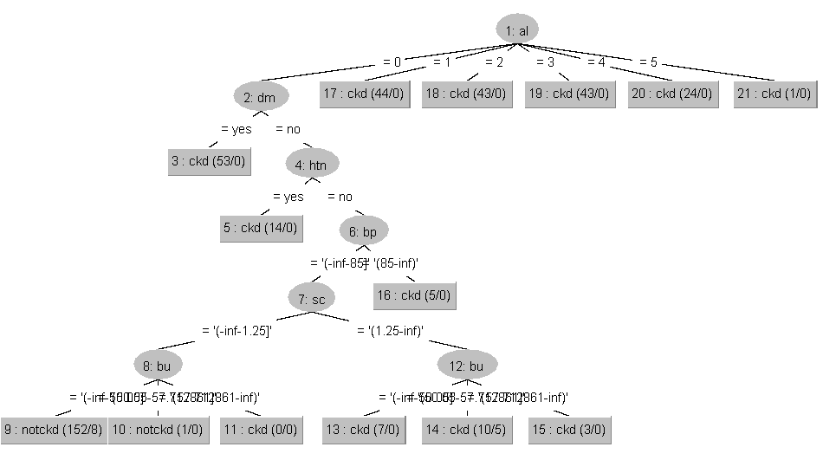
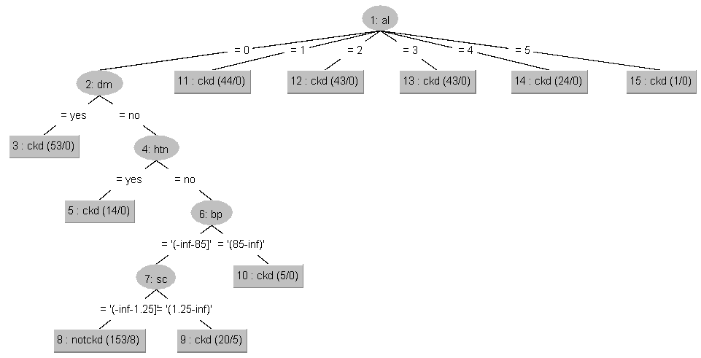
 |  | Average: | 96.230375 | 92.895825 | 96.230375 | 92.866425

 |  |  | RandomTree |  |  |  | Average
 |  |  |  |  | Adjusting maxDepth
 |  |  | Supervised | Unsupervised (3) | Supervised | Unsupervised (3)
 |  | Training set | 96.75 | 93.75 | - | - | 95.25
 |  | Cross validation (10) | 96 | 93.75 | 96.75 (maxDepth = 5) | - | 95.25
 |  | Percentage split | 95.5882 | 93.3824 | - | 93.3824 (maxDepth = 4) | 94.49
 |  | Supplied test set | 94.1667 | 90.8333 | - | - | 92.50
 |  | Average: | 95.813725 | 92.928925
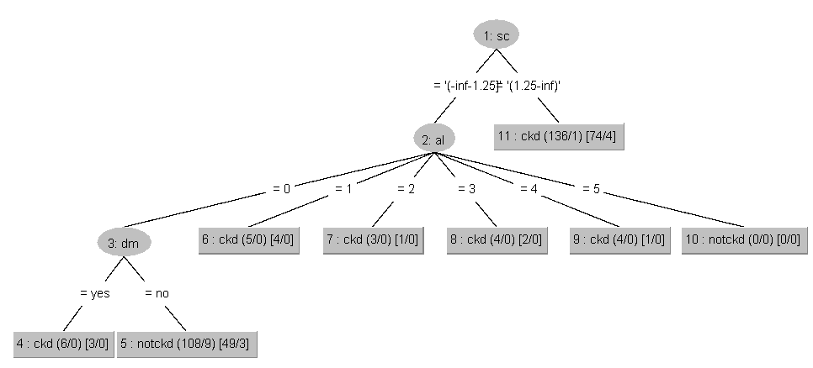
 |  |  | REPTree |  |  |  | Average
 |  |  |  |  | Adjusting maxDepth
 |  |  | Supervised | Unsupervised (3) | Supervised | Unsupervised (3)
 |  | Training set | 95.75 | 93 | - | - | 94.38
 |  | Cross validation (10) | 96.25 | 93 | - | - | 94.63
 |  | Percentage split | 95.5882 | 93.3824 | - | - | 94.49
 |  | Supplied test set | 94.1667 | 90 | - | - | 92.08
 |  | Average: | 95.438725 | 92.3456
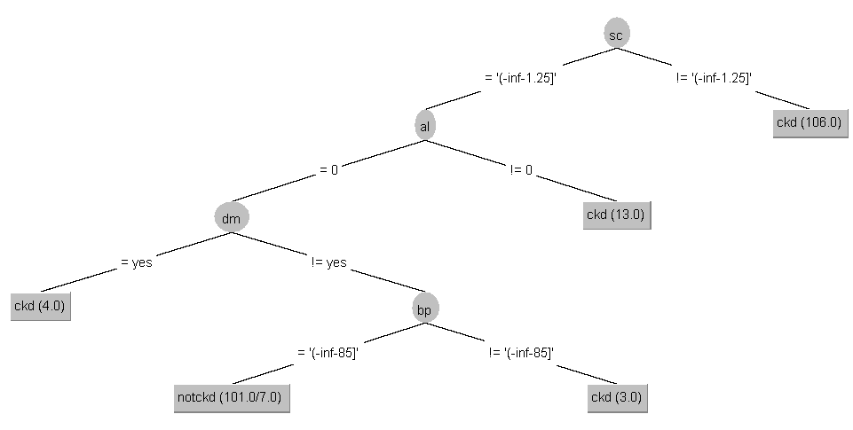
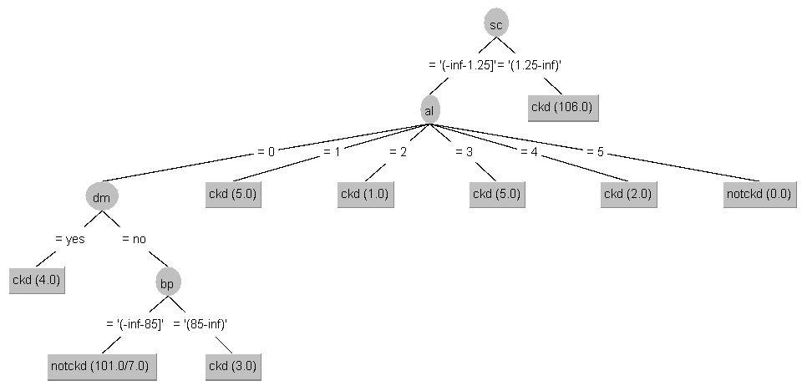
 |  | Removing missing values

 |  |  | J48 |  |  |  |  |  | Average
 |  |  | Non-binary tree |  | Binary tree |  | Adjusting minNumObj (nebinarinis)
 |  |  | Supervised | Unsupervised (3) | Supervised | Unsupervised (3) | Supervised | Unsupervised (3)
 |  | Training set | 97.539 | 94.462 | 97.539 | 95,0769 (minNumObj = 1) | - | 95,0769 (minNumObj = 1) | 96.31
 |  | Cross validation (10) | 96.923 | 93.846 | 97.539 | 95,0769 (minNumObj = 1) | - | 94,4615 (minNumObj = 1) | 96.00
 |  | Percentage split | 96.364 | 91.818 | 96.364 | 92,7273 (minNumObj = 1) | - | 92,7273 (minNumObj = 1) | 94.55
 |  | Supplied test set | 98.980 | 95.918 | 98.980 | 97,9592 (minNumObj = 1) | - | 96,9388 (minNumObj = 1) | 98.21
 |  | Average: | 97.451 | 94.801 | 97.605 | 95.2108

 |  |  | RandomTree |  |  |  | Average
 |  |  |  |  | Adjusting maxDepth
 |  |  | Supervised | Unsupervised (3) | Supervised | Unsupervised (3)
 |  | Training set | 97.5385 | 95.0769 | - | - | 96.31
 |  | Cross validation (10) | 97.5385 | 94.1538 | - | - | 95.85
 |  | Percentage split | 96.3636 | 92.7273 | - | 92,7273 (maxDepth = 4) | 94.55
 |  | Supplied test set | 98.9796 | 96.9388 | - | - | 97.96
 |  | Average: | 97.60505 | 94.7242

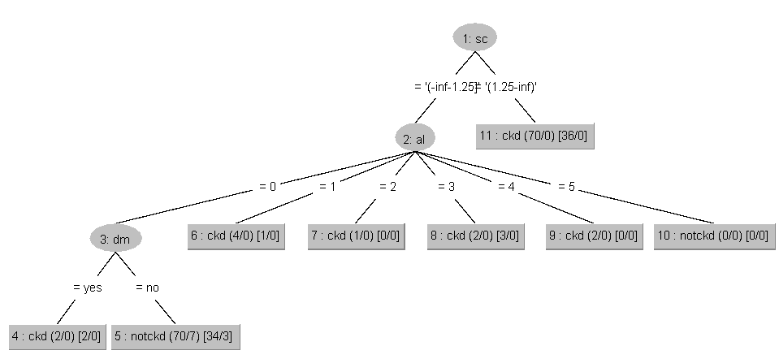
 |  |  | REPTree |  |  |  | Average
 |  |  |  |  | Adjusting maxDepth
 |  |  | Supervised | Unsupervised (3) | Supervised | Unsupervised (3)
 |  | Training set | 97.5385 | 93.8462 | - | - | 95.69235
 |  | Cross validation (10) | 95.6923 | 92.3077 | - | - | 94
 |  | Percentage split | 94.5455 | 89.0909 | 94,5455 (maxDepth = 3) | 89,0909 (maxDepth = 2) | 91.8182
 |  | Supplied test set | 97.9592 | 95.9184 | - | - | 96.9388
 |  | Average: | 96.433875 | 92.7908

 |  | Results:
 |  | 1. Each file has been tidied up where necessary (removing missing values, replacing with averages)
 |  | 2. Two discretizations are applied to each file (independently). The discretizations are supervised and unsupervised (3).
 |  | 3. For each file, 3 decision tree algorithms were applied: J48, RandomTree and RepTree
 |  | 4. Four model training methods are applied to each file: training set, cross validation, percentage split, supplied test set.
 |  | 5. Depending on the way the model was trained, a training and testing sample was created for each file using the Weka filter "Resample".
 |  | 6. In order to find the most appropriate decision tree, additional parameters were adjusted: minNumObj for J48; maxDepth for RandomTree and maxDepth for REPTree.
 |  | It was observed that the best classifications were obtained for data to which supervised discretization was applied.

J48

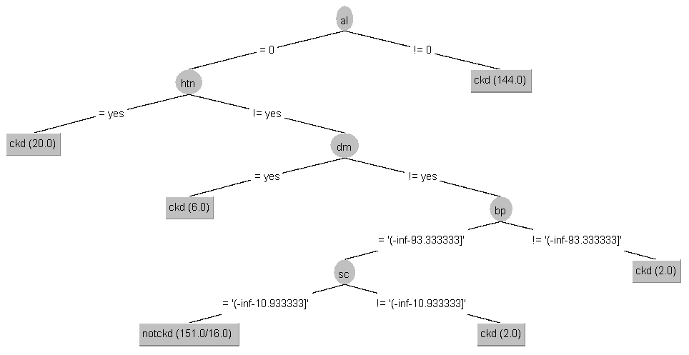
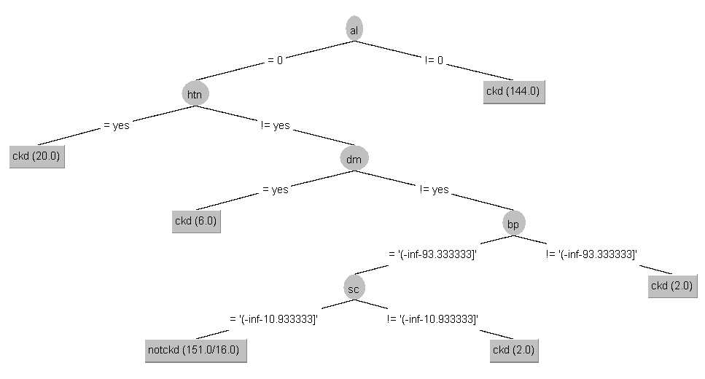

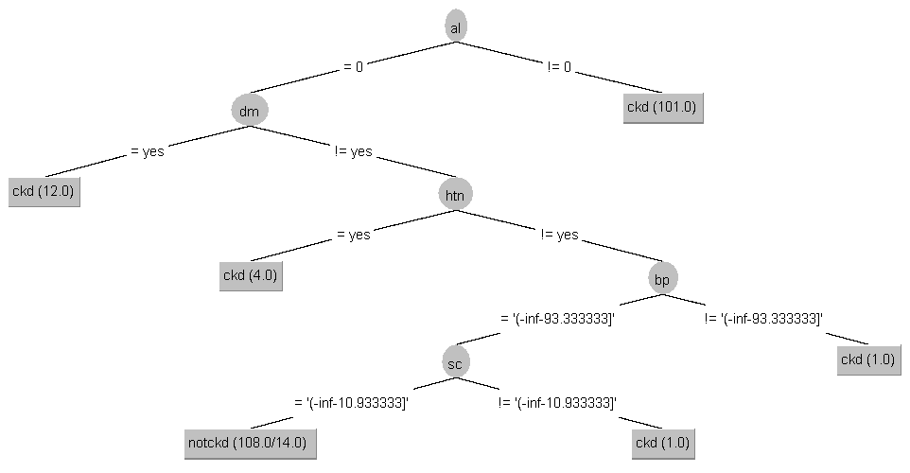
Ignoring missing values

Type of discretization: supervised.Discretize

Using Training set (default settings) | Cross validation (10) (default settings) | Percentage split (66%) (default setting) | Using Supplied test set (default settings) | Average error rate: | 3.769625

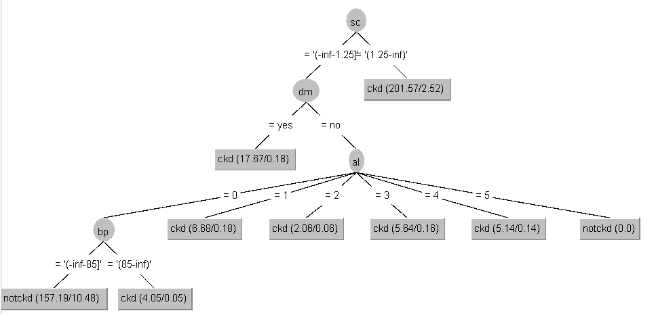
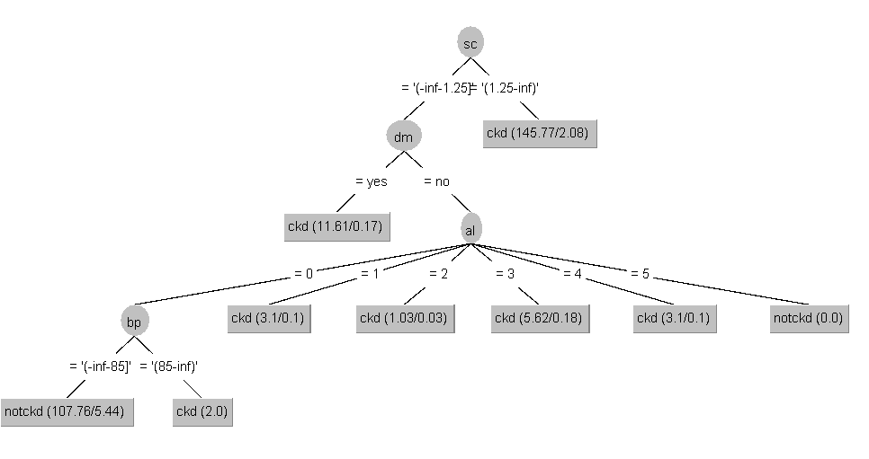
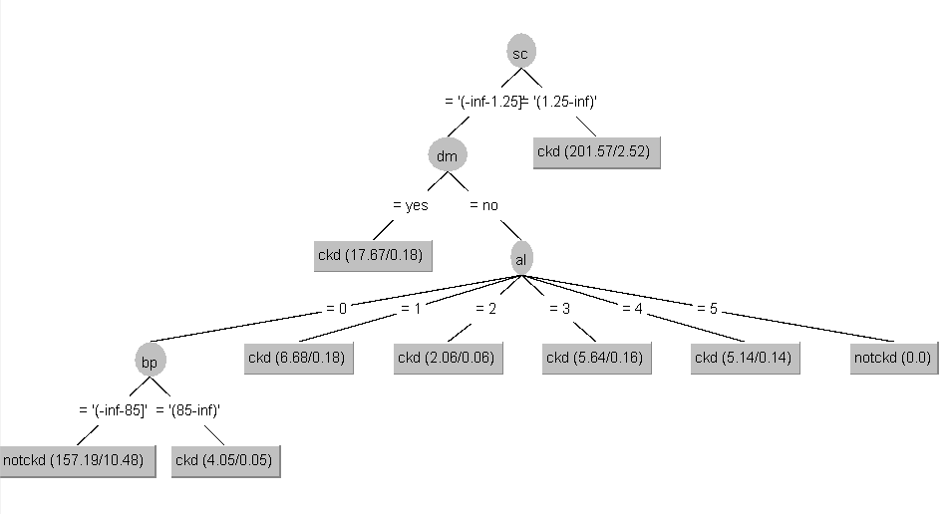

Using: training set (Binary tree) | Cross validation (10) (Binary tree) | Percentage split (66%) (Binary tree) | Using Supplied test set (Binary tree) | Average error rate: | 3.769625

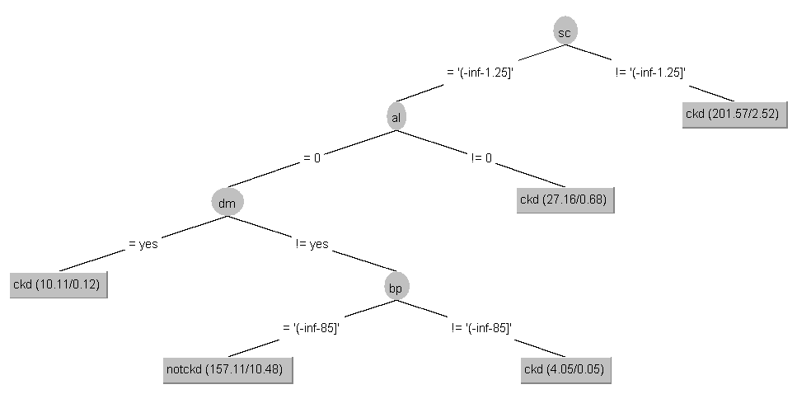
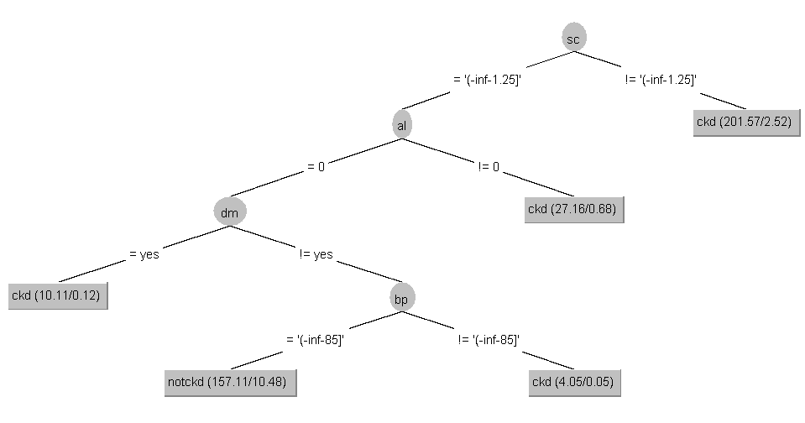
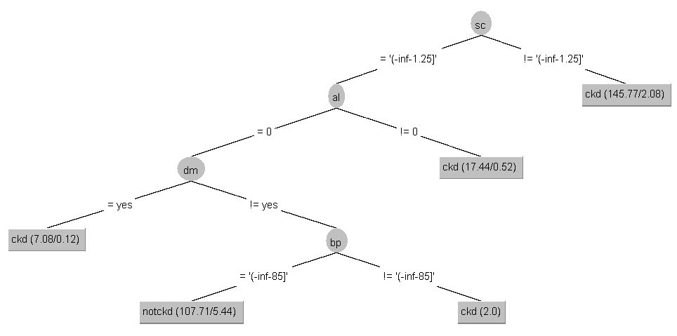

The best results for minNumObj were | Changing the minNumObj parameter gives the best result | Atlikus minNumObj parametro keitimą, geriausias rezultatas pasiektas | Atlikus minNumObj parametro keitimą, geriausias rezultatas pasiektas
obtained in the interval [2,4] (identical results). | in the interval [1,2] (identical results obtained), | intervale [1,3] (gauti identiški rezultatai). | intervale [1,2] (gauti identiški rezultatai).
When minNumObj = 5, the accuracy of the decision tree decreases. | increasing this value decreases the accuracy of the decision tree. | Didinat šią reikšmę, sprendimų medžio tikslumas mažėja. | Didinant šią reikšmę, sprendimų medžio tikslumas mažėja.

Type of discretization: unsupervised.Discretize (3)

Training set (default) | Cross validation (10) (default) | Percentage split (66%) (default) | Supplied test set (default)

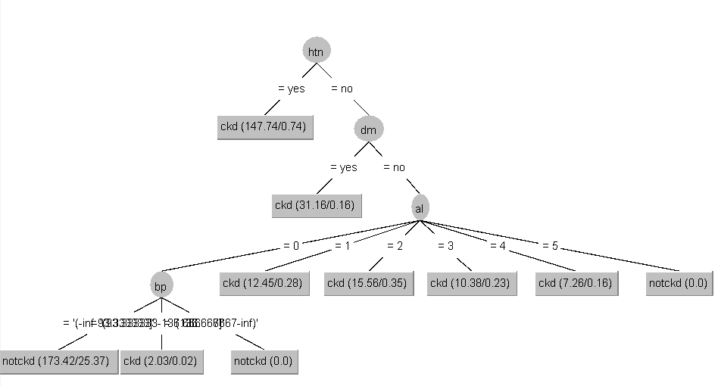
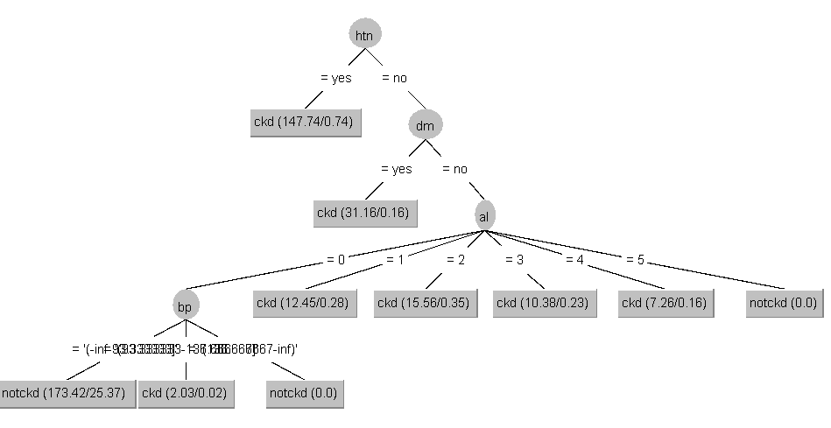
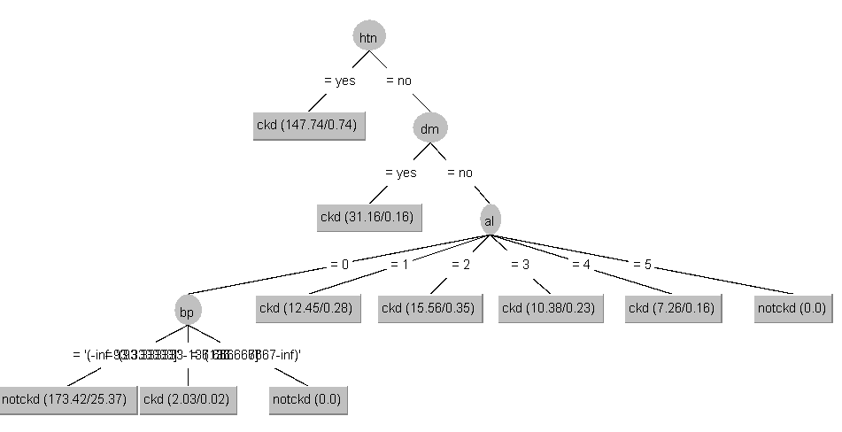
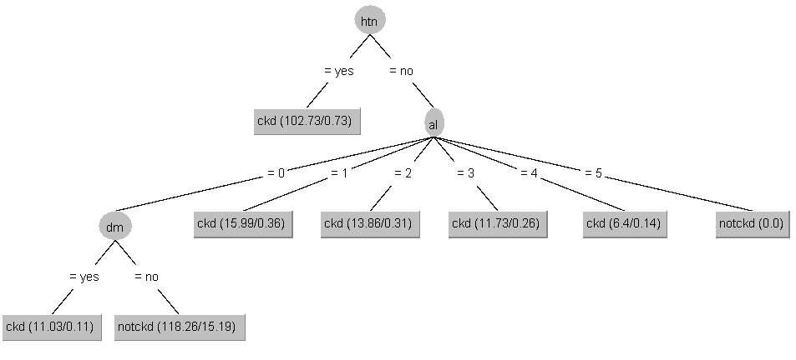

Atlikus minNumObj parametro keitimą, geriausi rezultatai | Atlikus minNumObj parametro keitimą, geriausi rezultatai pasiekti kai minNumObj = 0. | Atlikus minNumObj parametro keitimą, geiausi rezultatai pasiekti kai | Atlikus minNumObj parametro keitimą, geriausi rezultatai pasiekti, kai
pasiekti kai minNumObj = 0. Kai minNumObj > 0, sprendimo medžio |  | minNumObj = [0, 2] (rezultatai nesiskiria). Kai minNumObj > 2, klasfikatoriaus | minNumObj = 0. Kai minNumObj > 0, klasifikatoriaus tikslumas prastėja.
tikslumas mažėja. |  | tikslumas prastėja.

Naudojantis: Training set (Binarinis ir minNumObj = 0) | Naudojantis: Cross validation (10) (Binarinis ir minNumObj = 0) | Naudojantis: Percentage split (66%) (Binarinis) | Naudojantis: Supplied test set (Binarinis ir minNumObj = 0)

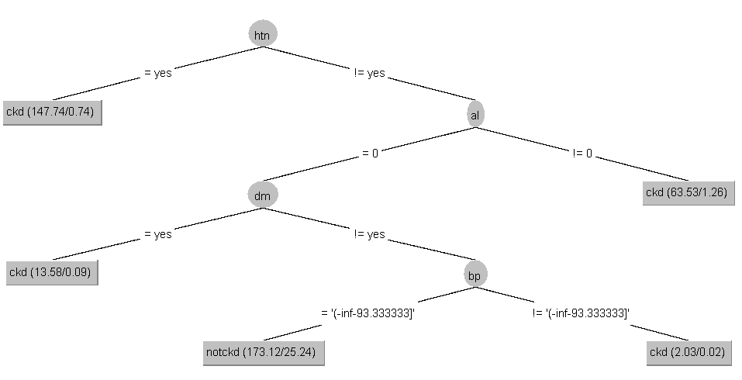
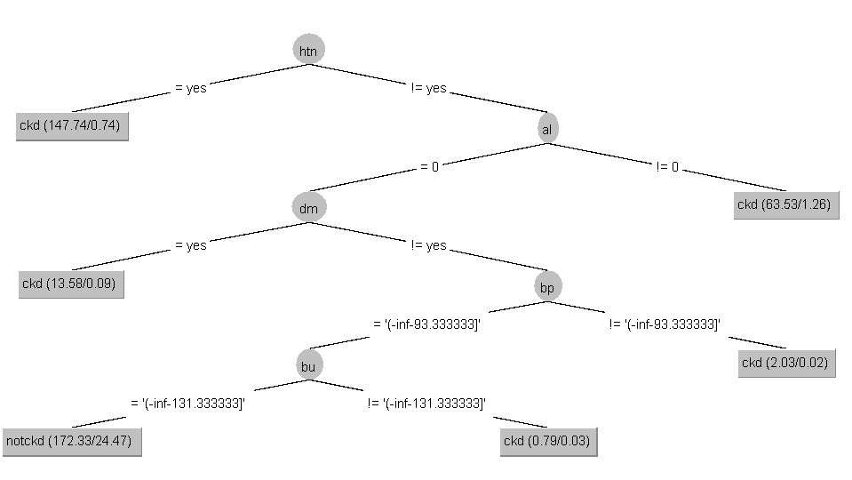
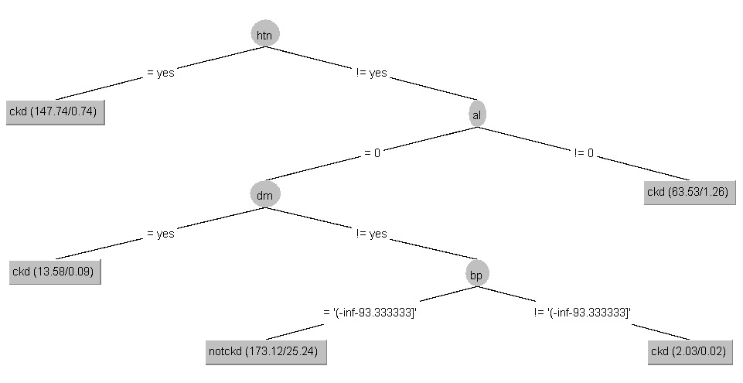
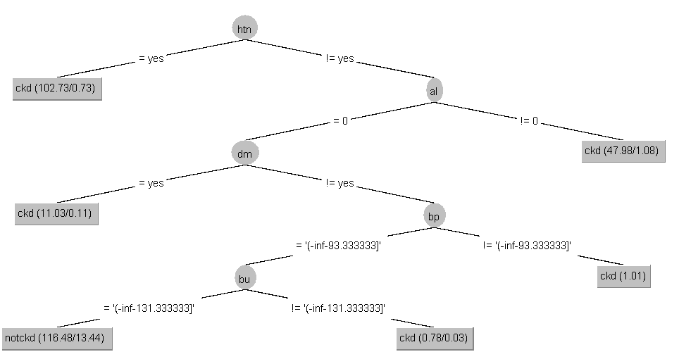

Naudojantis: Training set (minNumObj = 0) | Naudojantis: Cross validation (10) (minNumObj = 0) |  | Naudojantis: Supplied test set (minNumObj = 0)

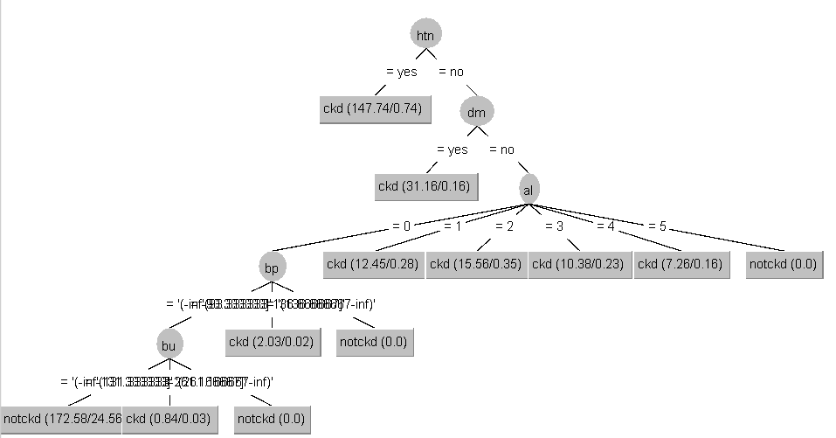
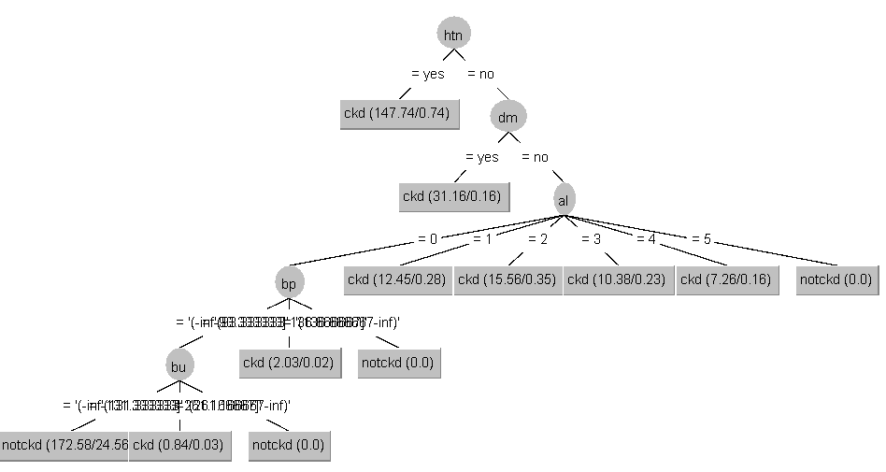
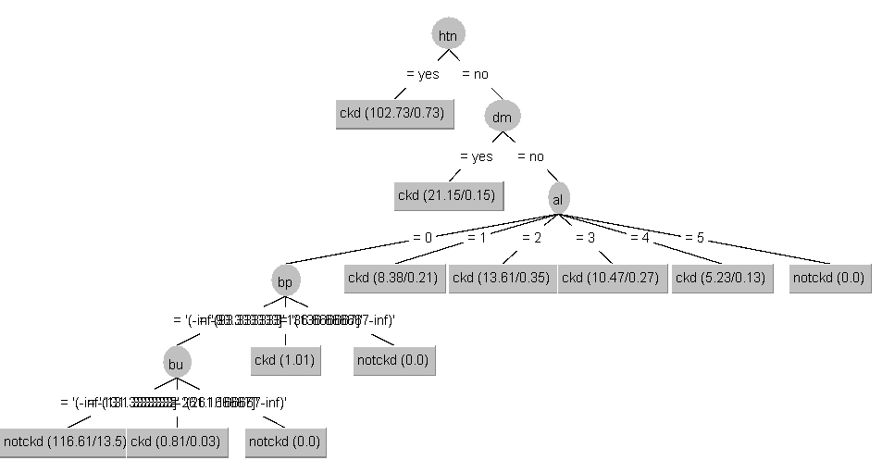

Replacing missing values with mean and mode

Type of discretization: supervised.Discretize

Naudojantis: Training set (numatytieji parametrai) | Naudojantis: Cross validation (10) (numatytieji parametrai) | Naudojantis: Percentage split (66%) (numatytieji parametrai) | Naudojantis: Supplied test set (numatytieji parametrai)

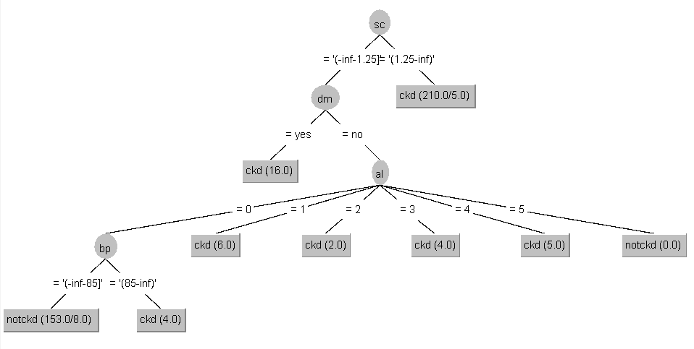
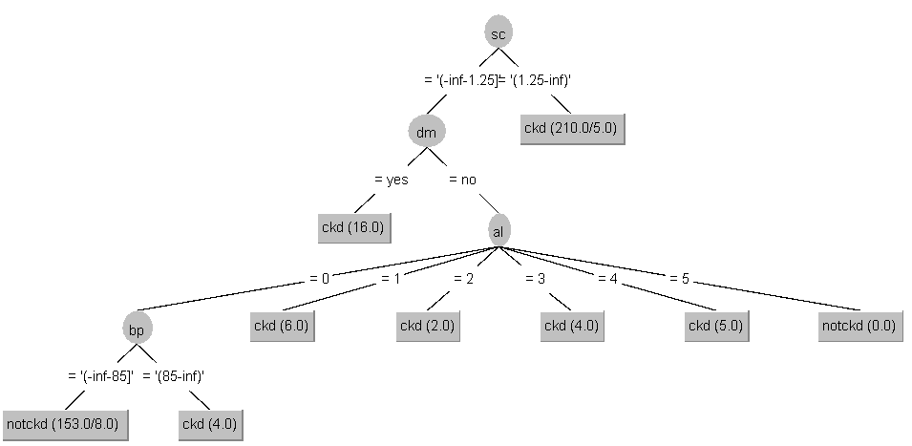
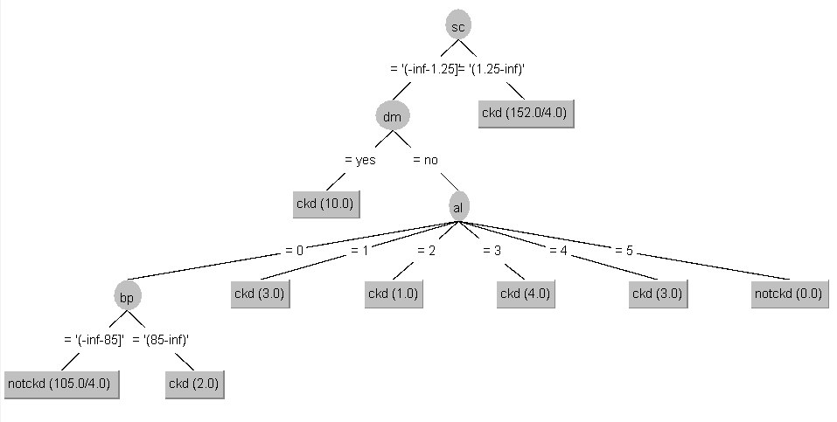

Atlikus minNumObj keitimą, sprendimų medžių tikslumas visiškai | Atlikus minNumObj parametro keitimą, tiksliausias medis | Atlikus minNumObj parametro keitimą, tiksliausias medis kai minNumObj = 2 | Atlikus minNumObj parametro keitimą, tiksliausias medis, kai minNumObj = 2 (numatytasis).
nekinta intervale [2,4]. Kai minNumObj tikslumas itin nesmarkiai krenta (95.75 %) | kai minNumObj = 2 (numatytasis). Kitais atvejais, kai minNumObj = 3, | arba 3 (identiški). Didesnis parametro įvertis sumažina sprendimų medžio tikslumą. | Didinant šį parametrą, tikslumas krenta, bet nesmarkiai.
 | tikslumas beveik vienodas, o didinant šio parametro reikšmę, tikslumas
Naudojantis: Training set (Binarinis) | mažėja.
 |  |  | Naudojantis: Supplied test set (Binarinis)
 |  | Naudojantis: Percentage split (66%) (Binarinis)
 | Naudojantis: Cross validation (10) (Binarinis)

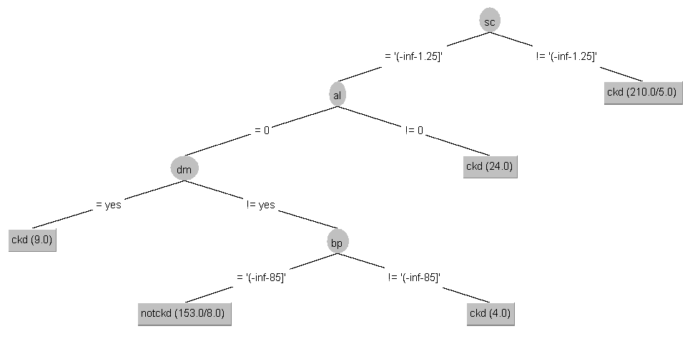
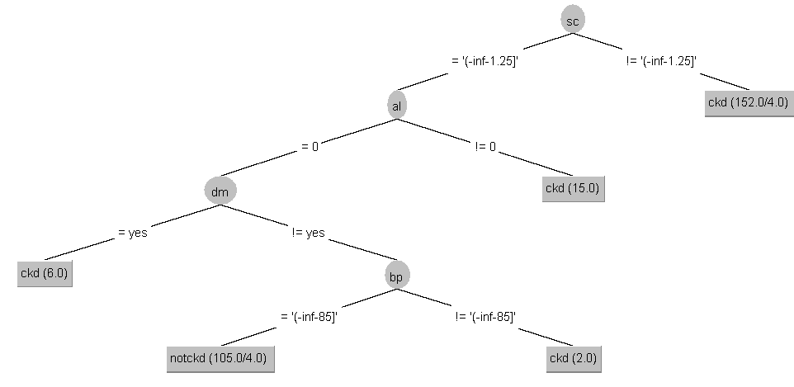
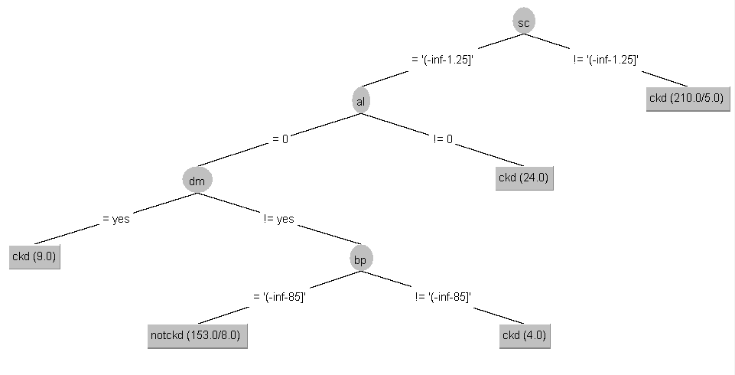

Binarinis medis, kai minNumObj = 2

 |  | Binarinis medis, kai minNumObj = 2
 | Binarinis medis, kai minNumObj = 2 |  | Binarinis medis, kai minNumObj = 2

Type of discretization: unsupervised.Discretize (3)

Naudojantis: Training set (numatytieji parametrai) | Naudojantis: Cross validation (10) (numatytieji parametrai) | Naudojantis: Percentage split (66%) (numatytieji parametrai) | Naudojantis: Supplied test set (numatytieji parametrai)

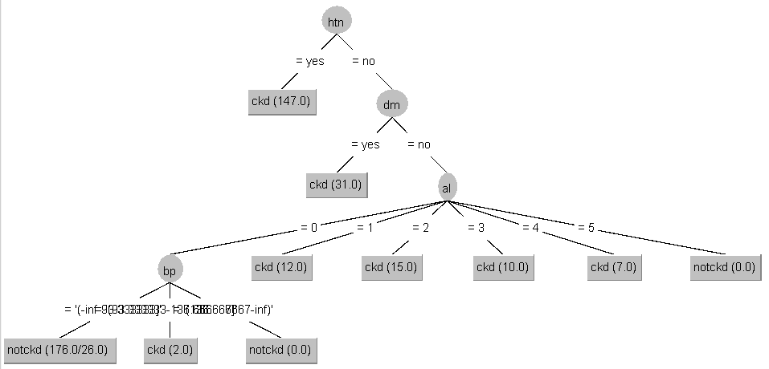
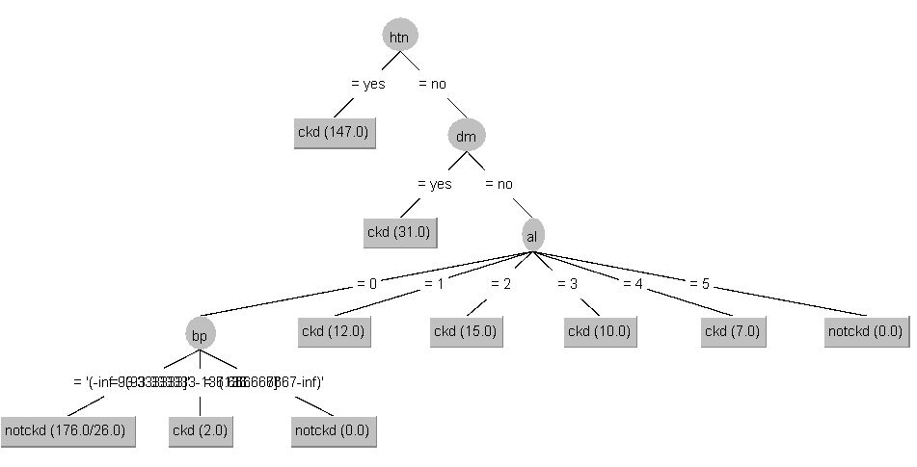
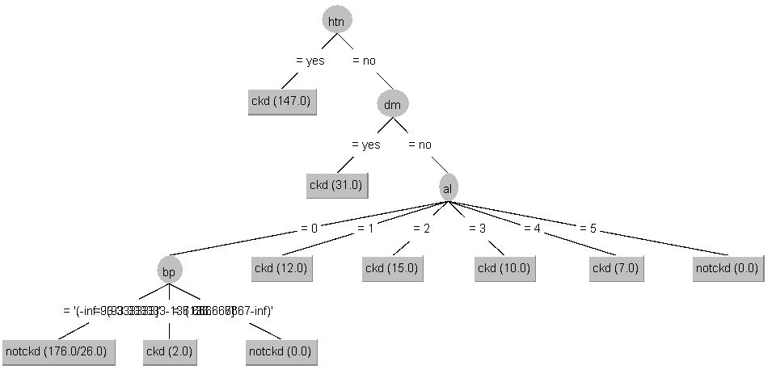
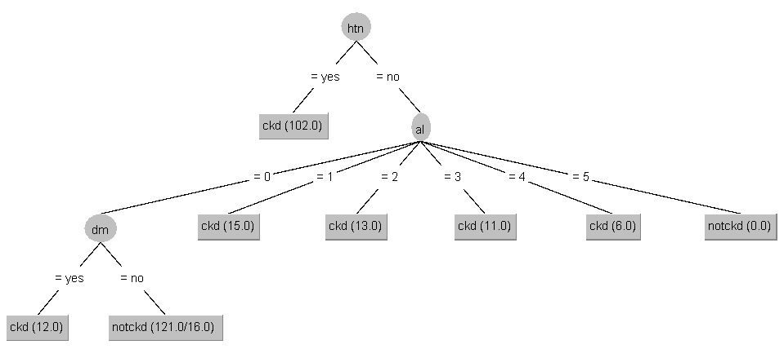

Numatytu atveju, parametras minNumObj = 2, tačiau tai | Numatytu atveju, kai parametras minNumObj = 2, sprendimų | Keičiant minNumObj parametrą, didelių tikslumo skirtumų nepastebėta. | Atlikus minNumObj parametro keitimą, numatytajam atvejui,
nėra tiksliausias sprendimų medis. Tikslesnis sprendimų medis | medis nėra pats tiksliausias. Tikslesnį medį suteikia parametras kai | Koreguojant minNumObj parametrą intervale [1, 5] tikslumas išlieka | kai minNumObj = 2, sprendimų medis buvo mažiau tikslus
gaunamas kai minNumObj = 1 arba 0 (identiški). Daugiau didinant minNumObj | minNumObj = 1 ir 0. Didinant šį parametrą, tikslumas išlieka panašus | vienodas. Skiriasi tik tam tikros klaidų tikimybės ir įverčiai. | nei minNumObj = 1 atveju. Kitais atvejais, medžio tikslumas išlieka panašus
tikslumas mažėja. | kaip numatytu atveju (~7%). |  | arba identiškas.

Naudojantis: Training set (minNumObj = 1) | Naudojantis: Cross validation (minNumObj = 1) | Naudojantis: Percentage split (66%) (minNumObj = 3) | Naudojantis: Supplied test set (minNumObj = 1)

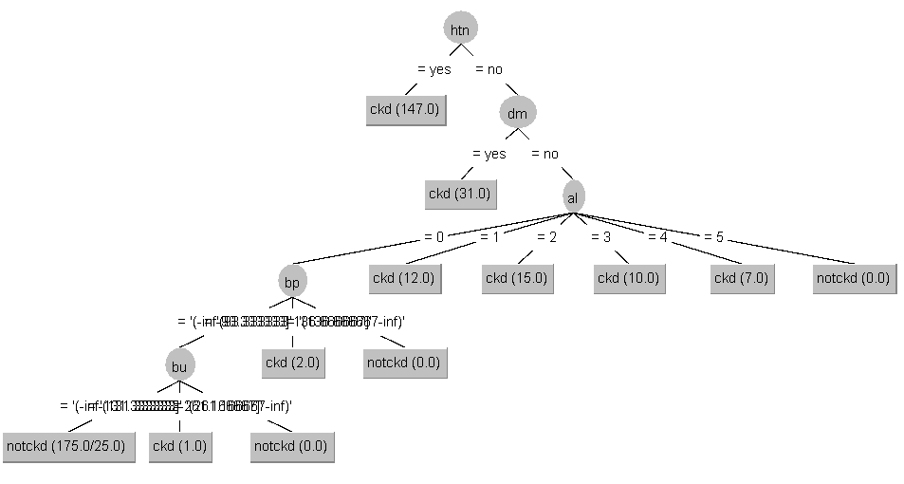
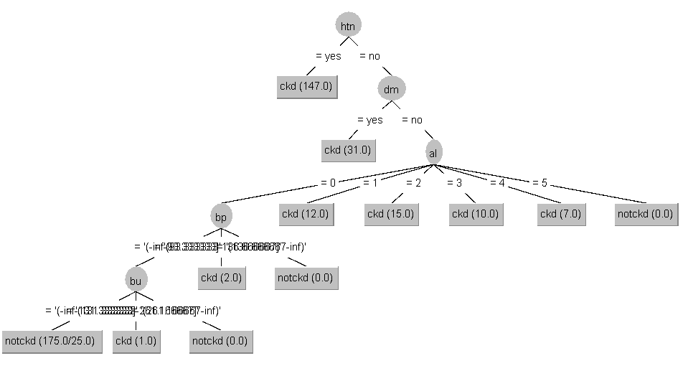
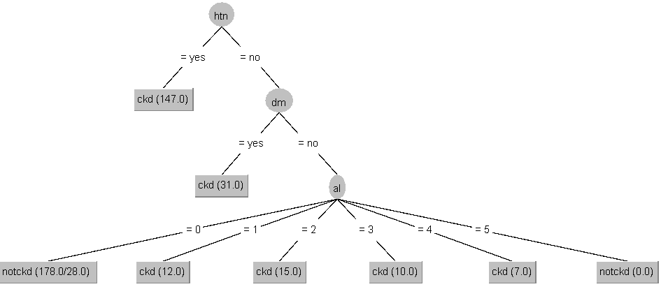
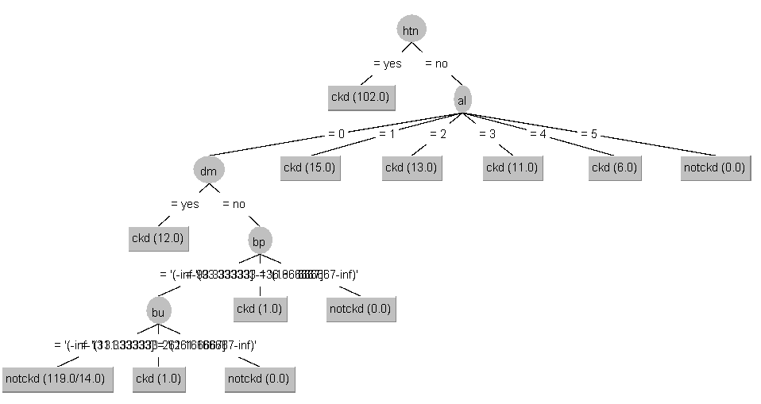

 |  | Identiškas tikslumas, tačiau medį paprasčiau analizuoti.

Naudojantis: Training set (minNumObj = 1 ir binarinis) | Naudojantis: Cross validation (minNumObj = 1 ir binarinis) | Naudojantis: Percentage split (66%) (minNumObj = 3 ir binarinis) | Naudojantis: Supplied test set (minNumObj = 1 ir binarinis)


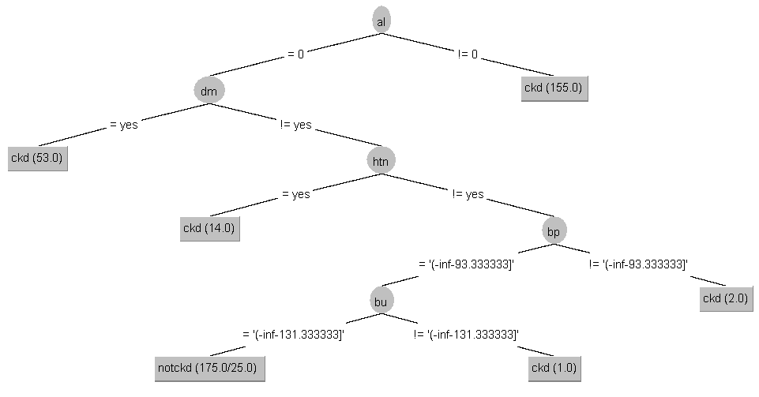
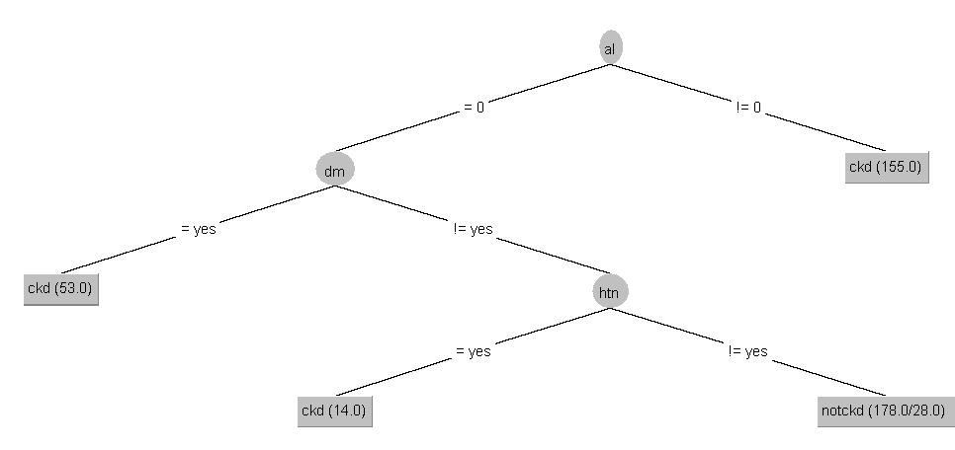


 |  |  | Įverčiai identiški su nebinariniu atveju, tačiau patogiau analizuoti
 |  |  | binarinį medį.

Removing missing values

Type of discretization: supervised.Discretize

Naudojantis: Training set (numatytieji parametrai) | Naudojantis: Cross validation (10) (numatytieji parametrai) | Naudojantis: Percentage split (66%) (numatytieji parametrai) | Naudojantis: Supplied test set (numatytieji parametrai)

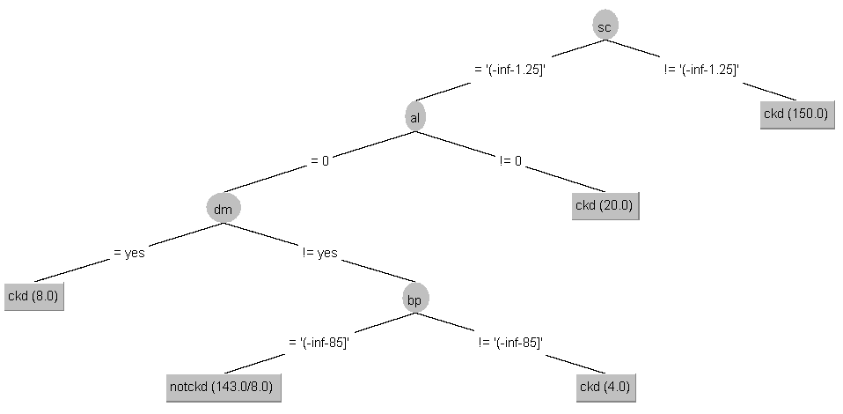
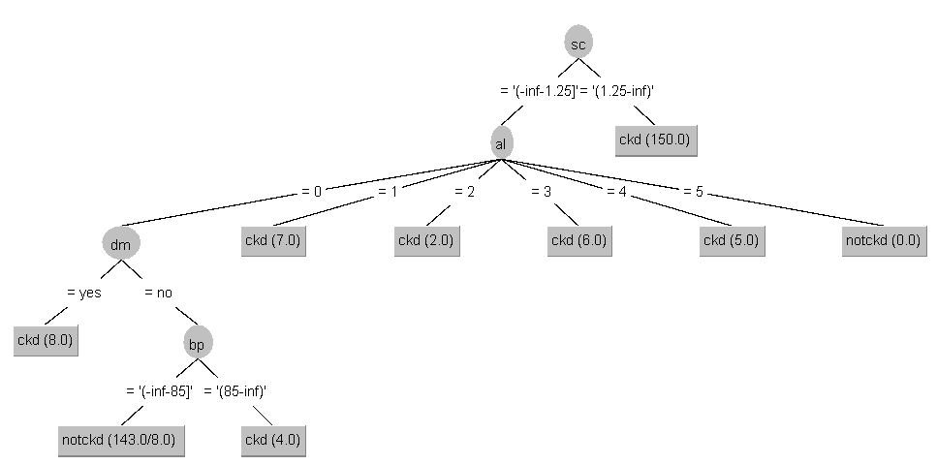


Modifikuojant minNumObj parametrą, rezultatai identiški, neprastėja. | Atlikus minNumObj parametro keitimą, geriausia tikslumą suteikia medis, | Atlikus minNumObj keitimą, kuo didesnis minNumObj, tuo sprendimų medžio | Pakeitus minNumObj reikšmes, tikslumas medžio yra prastesnis, todėl toliau
 | kai minNumObj = 2. | tikslumas prastėja. Kai minNumObj = 1, | analizuojami tik medžiai, kurių minNumObj = 2 (numatytasis).
 |  | rezultatas nesiskiria nuo minNumObj = 2 (numatytasis). | Identiškas rezultatas kai minNumObj = 1.

Naudojantis: Training set (Binarinis, kiti numatyti) | Naudojantis: Cross validation (10) (Binarinis, kiti numatyti) | Naudojantis: Percentage split (66%) (Binarinis ir kiti numatyti) | Naudojantis: Supplied test set (Binarinis ir kiti numatytieji parametrai)





Type of discretization: unsupervised.Discretize (3)

Naudojantis: Training set (numatytieji parametrai) | Naudojantis: Cross validation (10) (numatytieji parametrai) | Naudojantis: Percentage split (66%) (numatytieji parametrai) | Naudojantis: Supplied test set (numatytieji parametrai)






Atlikus minNumObj koregavimą, gauta, jog kai minNumObj = 1, | Atlikus minNumObj keitimą, gauta, jog kai minNumObj = 1, | Atlikus parametro minNumObj keitimą, gauta, jog kai minNumObj = 1, | Atlikus minNumObj keitimą, gauta, jog kai minNumObj = 1, medžio
medžio tikslumas yra geresnis, negu numatytu atveju. | sprendimų medžio tikslumas geresnis, negu numatytu atvjeu. | gaunamas tikslesnis sprendimų medis. | tikslumas yra geresnis negu numatytu atveju.
 | Kuomet didinama minNumObj reikšmė, medžio tikslumas prastėja.

Naudojantis: Training set (minNumObj = 1) | Naudojantis: Cross validation (10) (minNumObj = 1) | Naudojantis: Percentage split (66%) (minNumObj = 1) | Naudojantis: Supplied test set (minNumObj = 1)






Naudojantis: Training set (Binarinis, minNumObj = 1 arba 2) | Naudojantis: Cross validation (10) (Binarinis ir minNumObj = 1) | Naudojantis: Percentage split (66%) (Binarinis ir minNumObj = 1) | Naudojantis: Supplied test set (Binarinis ir minNumObj = 1)

RandomTree

Ignoring missing values

Diskretizacijos tipas: supervised.Discretize

Naudojantis: Training set (numatytieji parametrai) | Naudojantis: Cross validation (10) (numatytieji parametrai) | Naudojantis: Percentage split (66%) (numatytieji parametrai) | Naudojantis: Supplied test set (numatytieji parametrai)






 |  |  | Atlikus maxDepth parametro keitimą, geriausias sprendimų medžio
Atlikus maxDepth parametro keitimą, geriausias | Atlikus maxDepth parametro keitimą, geriausias sprendimų medžio | Atlikus maxDepth parametro keitimą, geriausias sprendimų medžio | tikslumas pasiektas kai maxDepth = 0 ir maxDepth > 4.
sprendimų medžio tikslumas pasiektas kai maxDepth = 0, | tikslumas pasiektas kai maxDepth = 0, bei maxDepth > 4. | tikslumas pasiektas kai maxDepth = 0 ir maxDepth > 4.
bei maxDepth > 3.

Naudojantis: Training set (maxDepth = 4) | Naudojantis: Cross validation (10) (maxDepth = 5) | Naudojantis: Percentage split(66%) (maxDepth = 5) | Naudojantis: Supplied test set (maxDepth = 5)






Diskretizacijos tipas: unsupervised.Discretize (3)

Naudojantis: Training set (numatytieji parametrai) | Naudojantis: Cross validation (10) (numatytieji parametrai) | Naudojantis: Percentage split (66%) (numatytieji parametrai) | Naudojantis: Supplied test set (numatytieji parametrai)






Atlikus maxDepth parametro keitimą, geriausias | Atlikus maxDepth parametro keitimą, geriausias tikslumas pasiektas kai | Atlikus maxDepth parametro keitimą, geriausias tikslumas | Atlikus maxDepth parametro keitimą, geriausias tikslumas pasiektas
sprendimų medžio tikslumas pasiektas kai maxDepth = 0, | maxDepth = 0. Kuo didesnis parenkamas maxDepth, tuo tikslumas didėja, | pasiektas kai maxDepth = 0. Vos prastesnį tiksumą pasiekė maxDepth = 3 | kai maxDepth = 0. Beveik identišką rezultatą suteikė maxDepth = 4.
didinant šią reikšmę, sprendimo medžio tikslumas prastėja, | tačiau tikslumas išlieka ženkliai prastesnis negu numatytojo parametro | ir maxDepth = 5 (beveik identiškas maxDepth = 0). | Kiti variantai suteikė žymiai prastesnį sprendimo medžio tikslumą.
tačiau medis tampa paprastesnis. | sprendimo medis. | Kitos reikšmės iki 6 suteikė prastesnį tikslumą.

Replacing missing values with mean and mode

Diskretizacijos tipas: supervised.Discretize

Naudojantis: Training set (numatytieji parametrai) | Naudojantis: Cross validation (10) (numatytieji parametrai) | Naudojantis: Percentage split (66%) (numatytieji parametrai) | Naudojantis: Supplied test set (numatytieji parametrai)





Atlikus maxDepth parametro keitimą, tiksliausias | Atlikus maxDepth pakeitimą, kai maxDepth = 0 (numatytasis) | Koreguojant maxDepth įvertį, kai maxDepth = 0 (numatytasis), | Koreguojant maxDepth įvertį, tiksliausias sprendimų medis
sprendimų medis, kai naudojami numatytieji parametrai, | gaunamas ne pats tiksliausias sprendimų medis. | tikslumas išlieka geriausias. | kai maxDepth = 0 (numatytasis). Kai maxDepth = 1,
maxDepth = 0. Kai maxDepth = 1, tikslumas yra labai prastas. | Tikslesnis sprendimų medis gaunamas, kai | Didinant šio parametro reikšmę, tikslumas padidėja, | gaunamas mažiausiai tikslus medis, o didinat šį įvertį,
Didinat maxDepth įvertį, tikslumas gerėja. | maxDepth = 5. | ties maxDepth intervale [4, 5] | sprendimų medžio tikslumas gerėja. Kai maxDepth = 6,
 |  | tikslumas tampa beveik identiškas maxDepth = 0. | medis yra identiškas maxDepth = 0.
 | Naudojantis: Cross validation (10) (maxDepth = 5)

Diskretizacijos tipas: unsupervised.Discretize (3)

Naudojantis: Training set (numatytieji parametrai) | Naudojantis: Cross validation (10) (numatytieji parametrai) | Naudojantis: Percentage split (66%) (numatytieji parametrai) | Naudojantis: Supplied test set (numatytieji parametrai)






Koreguojant maxDepth parametrą, geriausias tikslumas pasiektas | Keičiant maxDepth parametrą, geriausias tikslumas buvo pasiektas | Koreguojant parametrą maxDepth, tiksliausias medis gautas | Koreguojant parametrą maxDepth, tiksliausias medis gautas kai maxDepth = 0
kai maxDepth = 0 (numatytasis). Kitais atvejais tikslumas | kai maxDepth = 0 (numatytasis). Kitais atvejais tikslumas šokteli, o pakankamai | kai maxDepth = 0. Identiškas tikslumas gautas ir maxDepth = 4 ir maxDepth = 5 | (numatytasis). Keičiant šį parametrą, tikslumas mažėja, kol galiausiai
yra smarkiai prastesnis. | padidinus maxDepth, pavyzdžiui maxDepth = 4, tikslumas tampa kiek geresnis, | atveju. Vienintelis skirtumas tai medžio išsiskaidymas. | susivienodina, pvz: maxDepth = 5 identiškai atitinka numatyto medžio tikslumą
 | bet mažiau tikslus nei maxDepth = 0. |  | bei medžio išsidėstymą.
 |  | Naudojantis: Percentage split (66%) (maxDepth = 4)



Removing missing values

Diskretizacijos tipas: supervised.Discretize

Naudojantis: Training set (numatytieji parametrai) | Naudojantis: Cross validation (10) (numatytieji parametrai) | Naudojantis: Percentage split (66%) (numatytieji parametrai) | Naudojantis: Supplied test set (numatytieji parametrai)





Koreguojant maxDepth vertė, nustatyta, jog kai maxDepth = 0 | Koreguojant maxDepth reikšmę, gaunama, jog kai maxDepth = 0 | Tiksliausias medis koreguojant maxDepth, kai maxDepth = 0.
(numatytasis), teikia geriausia tikslumą. Padidinus šią reikšmę, | (numatytasis), gaunamas geriausias medžio tikslumas. | Kitais atvejais medžio tikslumas prastesnis. | Tiksliausias medis koreguojant maxDepth yra pagal numatytus parametrus.
tikslumas suprastėja. Kai maxDepth = 4, | Didinant šią reikšmę tikslumas sumažėja. | Kai maxDepth = 4, medis ir jo tikslumas identiškas maxDepth = 0. | Kuo maxDepth didėja, tuo medžio tikslumas gerėja, tačiau maxDepth = 0
medis tampa identiškas maxDepth = 0. | Kai maxDepth = 6, medis ir jo tikslumas identiškas maxDepth = 0. |  | išlieka tiksliausiu. Kai maxDepth = 6, medis ir jo tikslumas identiškas maxDepth = 0.

Diskretizacijos tipas: unsupervised.Discretize(3)

Naudojantis: Training set (numatytieji parametrai) | Naudojantis: Cross validation (10) (numatytieji parametrai) | Naudojantis: Percentage split (66%) (numatytieji parametrai) | Naudojantis: Supplied test set (numatytieji parametrai)






Atlikus maxDepth parametro koregavimą, tiksliausias sprendimų | Atlikus maxDepth parametro keitimą, tiksliausias medis
medis gautas, kai maxDepth = 0. Kitais atvejais medžio tikslumas | kai maxDepth = 0 (numatytasis). | Atlikus maxDepth parametro keitimą, tiksliausias medis gaunamas kai | Atlikus maxDepth parametro keitimą, gauta, jog tiksliausias medis
prastesnis. Kai maxDepth = 6, |  | maxDepth = 0 arba maxDepth >= 4. Kai maxDepth = 4, | kai maxDepth = 0, identiškas rezultatas kai maxDepth = 4.
medis ir jo tikslumas identiškas maxDepth = 0. |  | gaunamas supaprastintas medis numatytojo.

 |  | Naudojantis: Percentage split (66%) (maxDepth = 4)

REPTree

Ignoring missing values

Diskretizacijos tipas: supervised.Discretize

Naudojantis: Training set (numatytieji parametrai) | Naudojantis: Cross validation (10) (numatytieji parametrai) | Naudojantis: Percentage split (66%) (numatytieji parametrai) | Naudojantis: Supplied test set (numatytieji parametrai)






Atlikus maxDepth parametro keitimą, geriausias sprendimų medžio | Atlikus maxDepth parametro keitimą, geriausias sprendimų medžio | Atlikus maxDepth parametro keitimą, geriausias sprendimų medžio | Atlikus maxDepth parametro keitimą, geriausias sprendimų medžio
tikslumas pasiektas kai maxDepth = 0. | tikslumas pasiektas kai maxDepth = 0. | tikslumas pasiektas kai maxDepth = 0. | tikslumas pasiektas kai maxDepth = 0.
Kai maxDepth >= 3, gauname tokius pačius rezultatus kaip | Kai maxDepth >= 4, gauname tokius pačius rezultatus kaip maxDepth = 0. | Kai maxDepth >= 4, gauname tokius pačius rezultatus kaip maxDepth = 0. | Kai maxDepth >= 3, gauname tokius pačius rezultatus kaip maxDepth = 0.
maxDepth = 0.

Diskretizacijos tipas: unsupervised.Discretize (3)

Naudojantis: Training set (numatytieji parametrai) | Naudojantis: Cross validation (10) (numatytieji parametrai) | Naudojantis: Percentage split (66%) (numatytieji parametrai) | Naudojantis: Supplied test set (numatytieji parametrai)






Atlikus maxDepth parametro keitimą, tiksliausias sprendimų medis | Atlikus maxDepth pakeitimą, tiksliausias išliko numatytojo parametro | Atlikus maxDepth pakeitimą, tiksliausias sprendimų medis išliko numatytasis, | Atlikus maxDepth pakeitimą, tiksliausias sprendimų medis buvo numatytasis, kai maxDepth=-1,
kai maxDepth = -1. Kiti variantai teikė žymiai prastesnius tikslumus, | sprendimų medis. Pakeitus maxDepth parametrą, sprendimų medžių tikslumai | kai maxDepth = -1. | tačiau labai panašius rezultatus teikė ir kai maxDepth = 2.
ties maxDepth = 3, rezultatai atitiko numatytojo medžio tikslumą. | ženkliai suprastėjo. | Sekantis pakankamai tikslus medis buvo kai maxDepth = 2 (~8% incorrectly). | Medis tuo atveju šiek tiek paprastesnis:



Replacing missing values with mean and mode

Diskretizacijos tipas: supervised.Discretize

Naudojantis: Training set (numatytieji parametrai) | Naudojantis: Cross validation (10) (numatytieji parametrai) | Naudojantis: Percentage split (66%) (numatytieji parametrai) | Naudojantis: Supplied test set (numatytieji parametrai)




Koreguojant maxDepth parametrą, kai maxDepth = -1 (numatytasis), | Keičiant maxDepth parametrą, kai maxDepth = -1 (numatytasis), | Tiksliausias sprendimų medis, kai maxDepth = -1 (numatytasis), | Tiksliausias sprendimų medis, kai maxDepth = -1 (numatytasis),
sprendimų medis išlieka tiksliausias. Didinant šį parametrą, | sprendimų medis tiksliausias. Kuo didesnis maxDepth | kuo daugiau didinamas maxDepth, tuo medis tampa tikslesnis, | kuo daugiau didinamas maxDepth įvertis, tuo medžio tikslumo įvertis
tikslumas sumažėja smarkiai, tačiau padidinus parametrą pakankamai - | įvertis, tuo tikslumas gerėja, kol tampa identišku numatytu atveju. | iki tol, kol tampa identišku maxDepth = -1 atveju. | tampa geresnis, o kai maxDepth >= 3, rezultatas identiškas maxDepth = -1 atveju.
maxDepth = 3 ir daugiau tikslumas pagerėja iki identiško tikslumo kaip
maxDepth = -1.

Diskretizacijos tipas: unsupervised.Discretize (3)

Naudojantis: Training set (numatytieji parametrai) | Naudojantis: Cross validation (10) (numatytieji parametrai) | Naudojantis: Percentage split (66%) (numatytieji parametrai) | Naudojantis: Supplied test set (numatytieji parametrai)






Keičiant maxDepth parametrą, numatytu atveju gaunamas | Keičiant maxDepth parametrą, numatytu atveju gaunamas | Tiksliausias medis yra medis pagal numatytus parametrus. Kitais atvejais | Tiksliausias medis, kai laikomasi numatytų parametrų. Koreguojant
tiksliausias sprendimų medis. Kitais atvejais gaunamas žymiai | tiksliausias sprendimų medis. Kitais atvejais gaunamas žymiai | keičiant maxDepth parametrą, tikslumas yra žymiai blogesnis negu maxDepth = -1. | maxDepth, tikslumas mažėja, kol galiausiai tampa identišku į numatytų parametrų
mažiau tikslus. | mažiau tikslus medis. |  | medį, kai maxDepth >= 3.

Removing missing values

Diskretizacijos tipas: supervised.Discretize

Naudojantis: Training set (numatytieji parametrai) | Naudojantis: Cross validation (10) (numatytieji parametrai) | Naudojantis: Percentage split (66%) (numatytieji parametrai) | Naudojantis: Supplied test set (numatytieji parametrai)





Atlikus parametro maxDepth keitimą, nustatyta, jog | Tikrinant kitus tikslumus keičiant maxDepth įvertį, gauta, | Atlikus maxDepth parametro keitimą, geriausias tikslumas pasiektas | Atlikus maxDepth parametro keitimą, gaunamas tiksliausias medis
kai maxDepth =-1, gaunamas tiksliausias | jog kai maxDepth = -1, sprendimų medžio tikslumas yra geriausias. | kai maxDepth = -1. Tokį patį tiksluma suteikė ir maxDepth = 3, gaunamas | kai maxDepth = -1 (numatytasis). Kai maxDepth = 3, rezultatas identiškas maxDepth = 0.
sprendimų medis. Kai maxDepth = 5, | Kai maxDepth = 4, gaunamas identiškas rezultatas numatytu atveju. | paprastesnis sprendimų medis.
gaunamas identiškas rezultatas numatytojo atveju.
 |  | Naudojantis: Percentage split (66%) (maxDepth = 3)



Diskretizacijos tipas: unsupervised.Discretize(3)

Naudojantis: Training set (numatytieji parametrai) | Naudojantis: Cross validation (10) (numatytieji parametrai) | Naudojantis: Percentage split (66%) (numatytieji parametrai) | Naudojantis: Supplied test set (numatytieji parametrai)





Atlikus maxDepth parametro keitimą, gauta, jog tiksliausias | Atlikus maxDepth parametro keitimą, gauta, jog tiksliausias medis, kai | Atlikus maxDepth parametro keitimą gautas vienodas tikslumas tarp maxDepth | Atlikus maxDepth parametro koregavimą, tiksliausias
medis kai maxDepth = -1. Identiškas rezultatas kai maxDepth = 3. | maxDepth = -1. Identiškas rezultatas, kai maxDepth = 3. | -1 ir maxDepth = 2. Kai maxDepth = 2, gaunamas paprastesnis medis. | medis gautas, kai maxDepth = -1.

 |  | Naudojantis: Percentage split (66%) (maxDepth = 2)

